상품제안서
스카이 핏 바이브 골전도 블루투스 5.4 생활방수 무선 헤드셋 | 상품코드: F28140

 |  |  |  |  |  |  | 02-412-0044 | www.easy1.co.kr
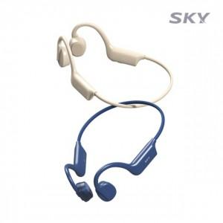

【상세/제작정보】

【인쇄/포장옵션】 | 레이저 / 포장지포장

【공급단가】 | 수량 | 50~ | 100~ | 500~ | 1,000~ | 2,000~
*VAT별도 | 단가 | 16,470원 | 16,210원 | 15,810원 | 15,420원 | 15,150원

【상품 URL】 | http://www.easy1.co.kr/src/goods_detail.php?gdno=28140

